상품제안서
무지 쿨토시 | 상품코드: F13051

 |  |  |  |  |  |  | 02-412-0044 | www.easy1.co.kr
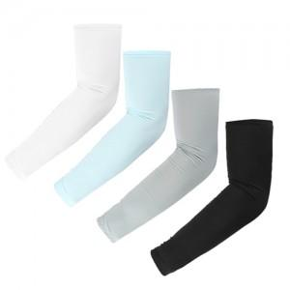

【상세/제작정보】

【인쇄/포장옵션】 | 실크 / OPP(비닐)

【공급단가】 | 수량 | 300~ | 500~ | 1,000~ | 3,000~ | 5,000~
*VAT별도 | opp포장 | 1,220원 | 1,180원 | 1,140원 | 1,100원 | 1,060원
 | 지퍼백포장 | 1,320원 | 1,280원 | 1,240원 | 1,200원 | 1,160원

【상품 URL】 | http://www.easy1.co.kr/src/goods_detail.php?gdno=13051

